Sheet1
 |  | NUMERO TELEFONICO | MATRICULA |  | PONENTE
1 | Ayleen Paulette Aguirre Coello | 982880499 | SI |  | MARIO HEREDIA
2 | Andrea Elizabeth Andrade Valencia | 939658336 | SI |  | MARIO HEREDIA
3 | Yulied Samary Arroyo Suarez | 994276997 | SI |  | MARIO HEREDIA
4 | Mercedes Sofia Bateoja Cortez | 989626414 | SI | 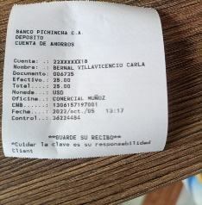 | MARIO HEREDIA
5 | Isaac Jeremias Briones Ortiz | 968744375 | SI |  | MARIO HEREDIA
6 | Isaac Ramon Buestan Vera | 978609153 | SI |  | MARIO HEREDIA
7 | Moises Leonardo Buestan Vera | 963306811 | SI |  | MARIO HEREDIA
8 | Melania Yaribel Chillambo Solis | 982870373 | SI | NO ENVIO EL RECIBO | MARIO HEREDIA
9 | CANDY JULIANA CHINGA PISCO | 984160646 | SI |  | MARIO HEREDIA
10 | Venus Yocasta Cortez Anchico | 986521830 | SI |  | MARIO HEREDIA
11 | Alan Jose Cortez Mojarrango | 994004990 | SI | SE ME BORRO EL RECIBO PERO SI PAGO Y ASISTIO AL CURSO | MARIO HEREDIA
12 | Kyara Arlette Cortez Yunda | 964008845 | SI | NO ME ENVIO EL RECIBO PERO SI PAGO | MARIO HEREDIA
13 | Jhostin Navid Espantoso Vera | 994675933 | SI | 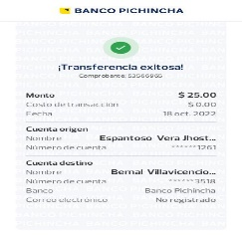 | HUGO ROMERO
14 | Camila Odeth Iturre Mazo | 981094403 | SI |  | MARIO HEREDIA
15 | ALISSON STEFANNY JALIL CASTILLO | 989644802 | SI |  | MARIO HEREDIA
16 | HELEN MILENA JAMA CEDE | 985157708 | SI |  | MARIO HEREDIA
17 | Karen Roxabel Jaramillo Cox | 997317053 | SI |  | HUGO ROMERO
18 | Astrid Gabriela Lino Paladinez | 979111725 | SI |  | MARIO HEREDIA
19 | Selena Paulina Meza Mina | 939853997 | SI | NO ME ENVIO EL RECIBO PERO LA VI EN EL CURSO | MARIO HEREDIA
20 | Mayerli Paulette Moreira Padilla | 992431266 | SI |  | MARIO HEREDIA
21 | Nayeli Anais Pacho Ballesteros | 969869698 | SI |  | MARIO HEREDIA
22 | Mell Cecibel Paredes Rivera | 969071355 | SI |  | MARIO HEREDIA
23 | Olga Joskasta Plaza Arroyo | 983600620 | SI |  | MARIO HEREDIA
24 | Douglas Brandon Quiroz Cervantes | 989417406 | SI | 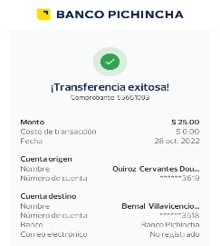 | MARIO HEREDIA
25 | Dayanara Elizabeth Reina Arboleda | 988447647 | SI | 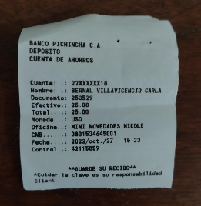 | MARIO HEREDIA
26 | Amarilis Valeria Solis Urdanigo | 939202419 | SI |  | MARIO HEREDIA
27 | LEINER ARTURO VASQUEZ BAGUI | 981090431 | SI | SE ME BORRO EL RECIBO PERO SI PAGO | MARIO HEREDIA

